总结
解决办法：Be careful!Parts of your document may include personal information...
 | 现象： Excel2016（365）保存的时，弹出标题警告↓

 | 解决办法：➍的复选框勾选掉后，在尝试保存即可。
 | Options > Trust Center > Trust Center Settings > Privacy Options >
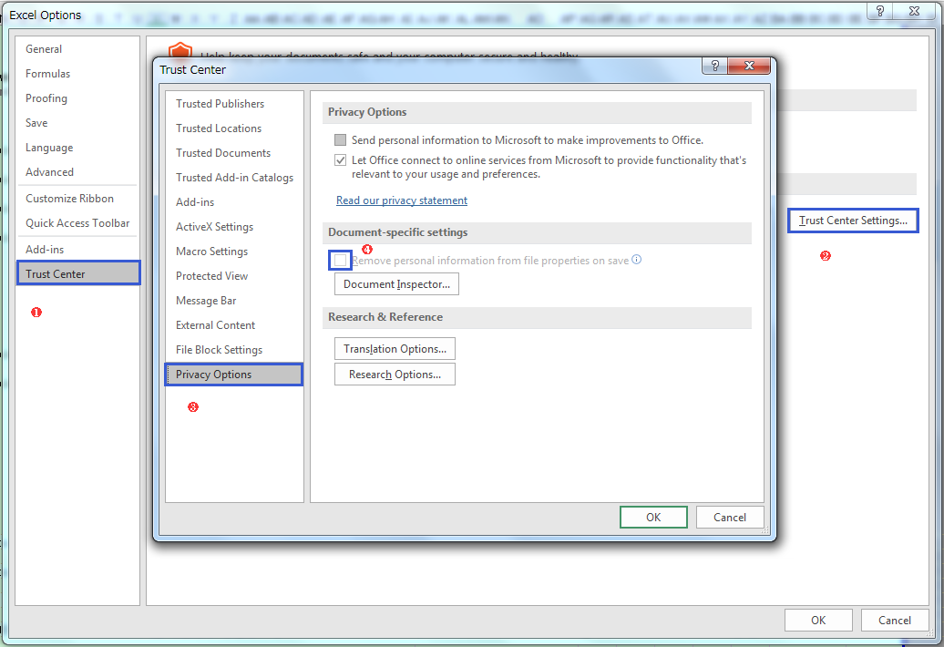

 | 但上述方法仅仅是去掉警告，没有将实际多余的内容删除。
 | 个人实践：
 | 本人操作一个Excel文件中的一个sheet，因为从网上复制了一些内容，其内包括了一些输入框。保存后就出现上述提示，无法删除那个多余的输入框，
 | 即使把该sheet删除，保存时仍然出现该提示。
 | 最终解决办法：
 | 新建一个Excel，然后将原Excel中除出现问题的那个sheet之外的所有sheet复制到新建的Excel中。
 | 针对有问题的那个sheet，通过部分复制的方式（注意不要把输入框也复制过来）还原。

